DatabaseDesign
KH_HUE_T04_DatabaseDesign_v3.0

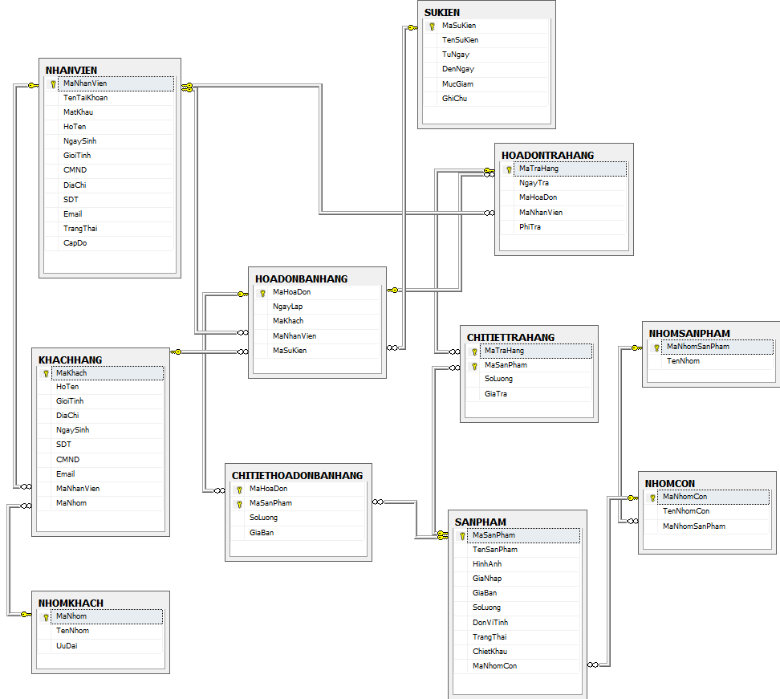

 | BẢNG NHANVIEN (Nhân viên)
 | Tên cột | Giải thích | Kiểu dữ liệu | Maxlength | Ghi chú
 | MaNhanVien | Mã nhân viên | nvarchar | 10 | Khóa chính
 | TenTaiKhoan | Tên đăng nhập | nvarchar | 16
 | MatKhau | Mật khẩu đăng nhập | nvarchar | 50 | md5
 | HoTen | Họ tên | nvarchar | 30
 | NgaySinh | Ngày sinh | datetime | 10
 | GioiTinh | Giới tính | bit | true/false | true: nam, false: nữ
 | CMND | Chứng minh nhân dân | nvarchar | 15
 | DiaChi | Địa chỉ | nvarchar | 50
 | SDT | Số điện thoại | nvarchar | 11
 | Email | Email | nvarchar | 50
 | TrangThai | Trạng thái | bit | true/false | true: đang hoạt động, false: Khóa
 | CapDo | Cấp độ | int | 1

 | BẢNG KHACHHANG (Khách hàng)
 | Tên cột | Giải thích | Kiểu dữ liệu | Maxlength | Ghi chú
 | MaKhach | Mã khách hàng | nvarchar | 10 | Khóa chính
 | HoTen | Họ và tên | nvarchar | 30
 | DiaChi | Địa chỉ | nvarchar | 50
 | NgaySinh | Ngày sinh | datetime | 10
 | SDT | Số điện thoại | nvarchar | 11
 | CMND | Chứng minh nhân dân | nvarchar | 15
 | Email | Email | nvarchar | 50
 | MaNhanVien | Mã nhân viên tạo | nvarchar | 10
 | MaNhom | Mã nhóm | nvarchar | 10

 | BẢNG NHOMKHACH (Nhóm khách)
 | Tên cột | Giải thích | Kiểu dữ liệu | Maxlength | Ghi chú
 | MaNhom | Mã nhóm | nvarchar | 10 | Khóa chính
 | TenNhom | Tên nhóm | nvarchar | 20
 | UuDai | Ưu đãi (%) | int | 2

 | BẢNG HOADONBANHANG (Hóa đơn bán hàng)
 | Tên cột | Giải thích | Kiểu dữ liệu | Maxlength | Ghi chú
 | MaHoaDon | Mã hóa đơn | nvarchar | 10 | Khóa chính
 | NgayLap | Ngày lập | datetime | 10
 | MaKhach | Mã khách | nvarchar | 10
 | MaNhanVien | Mã nhân viên | nvarchar | 10
 | MaSuKien | Mã sự kiện | nvarchar | 10

 | BẢNG CHITIETHOADONBANHANG (Chi tiết hóa đơn bán hàng)
 | Tên cột | Giải thích | Kiểu dữ liệu | Maxlength | Ghi chú
 | MaHoaDon | Mã hóa đơn | nvarchar | 10 | Khóa chính
 | MaSanPham | Mã sản phẩm | nvarchar | 10 | Khóa chính
 | SoLuong | Số lượng | int | 3
 | Giaban | Giá bán | numeric | 10

 | BẢNG SANPHAM (Sản phẩm)
 | Tên cột | Giải thích | Kiểu dữ liệu | Maxlength | Ghi chú
 | MaSanPham | Mã sản phảm | nvarchar | 10 | Khóa chính
 | TenSanPham | Tên sản phẩm | nvarchar | 50
 | HinhAnh | Hình ảnh | nvarchar | 100
 | GiaNhap | Giá nhập | numberic | 10
 | GiaBan | Giá bán | numberic | 10
 | SoLuong | Số lượng | int | 3
 | DonViTinh | Đơn vị tính | nvarchar | 10
 | TrangThai | Trạng thái | bit | 1 | true: Đang kinh doanh; false: Ngừng
 | ChietKhau | Chiết khẩu (%) | int | 2
 | MaNhomCon | Mã nhóm con | nvarchar | 10

 | BẢNG NHOMCON (Nhóm con)
 | Tên cột | Giải thích | Kiểu dữ liệu | Maxlength | Ghi chú
 | MaNhomCon | Mã nhóm con | nvarchar | 10 | Khóa chính
 | TenNhomCon | Tên nhóm con | nvarchar | 20
 | MaNhomSanPham | Mã nhóm sản phẩm | nvarchar | 10

 | BẢNG NHOMSANPHAM (Nhóm sản phẩm)
 | Tên cột | Giải thích | Kiểu dữ liệu | Maxlength | Ghi chú
 | MaNhomSanPham | Mã nhóm sản phẩm | nvarchar | 10 | Khóa chính
 | TenNhom | Tên nhóm | nvarchar | 20

 | BẢNG SUKIEN (Sự kiện)
 | Tên cột | Giải thích | Kiểu dữ liệu | Maxlength | Ghi chú
 | MaSuKien | Mã sự kiện | nvarchar | 10 | Khóa chính
 | TenSuKien | Tên sự kiện | nvarchar | 30
 | TuNgay | Từ ngày | datetime | 10
 | DenNgay | Đến ngày | datetime | 10
 | MucGiam | Mức giảm | int | 10
 | GhiChu | Ghi chú | text | 200

 | BẢNG HOADONTRAHANG (Hóa đơn trả hàng)
 | Tên cột | Giải thích | Kiểu dữ liệu | Maxlength | Ghi chú
 | MaTraHang | Mã trả hàng | nvarchar | 10 | Khóa chính
 | NgayTra | Ngày trả | datetime | 10
 | MaHoaDon | Mã hóa đơn | nvarchar | 10
 | MaNhanVien | Mã nhân viên | nvarchar | 10
 | PhiTra | Phí trả | numberic | 10

 | BẢNG CHITIETTRAHANG (Chi tiết trả hàng)
 | Tên cột | Giải thích | Kiểu dữ liệu | Maxlength | Ghi chú
 | MaTraHang | Mã trả hàng | nvarchar | 10 | Khóa chính
 | MaSanPham | Mã sản phẩm | nvarchar | 10 | Khóa chính
 | SoLuong | Số lượng | int | 3
 | GiaTra | Giá trả | numberic | 10

Class Diagram
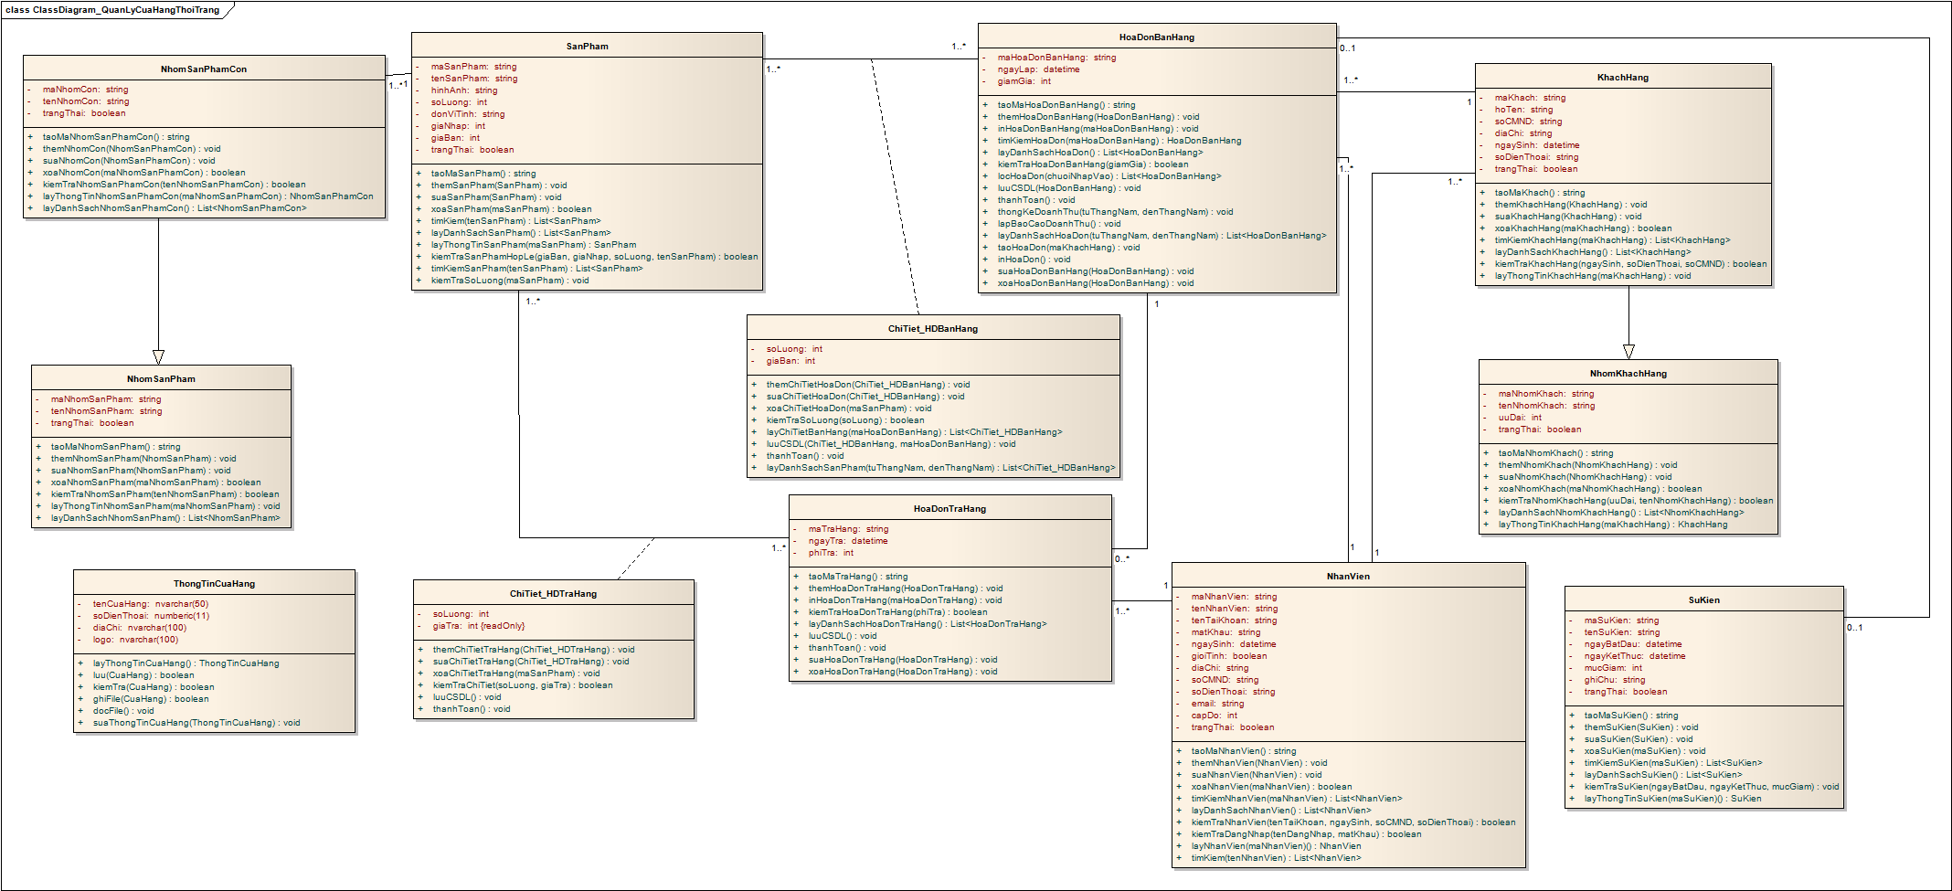
KH_HUE_T04_ClassDiagram_V3.0

Đăng nhập.
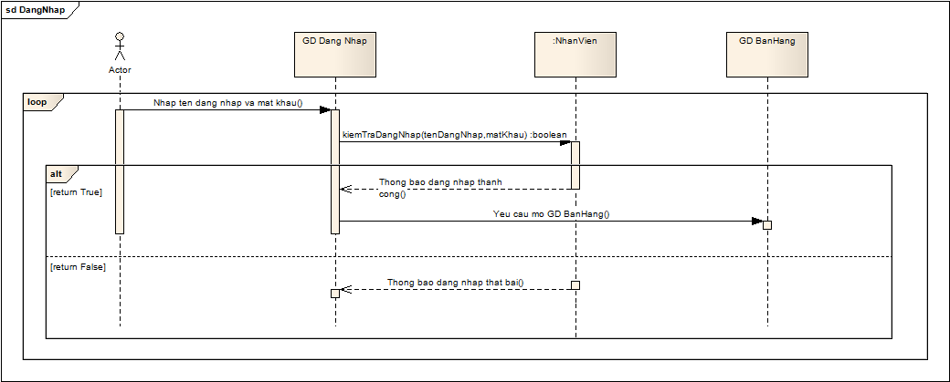
KH_HUE_T04_TranNgocDu_DangNhap_SequenceDiagram_v3.0

Bán hàng.
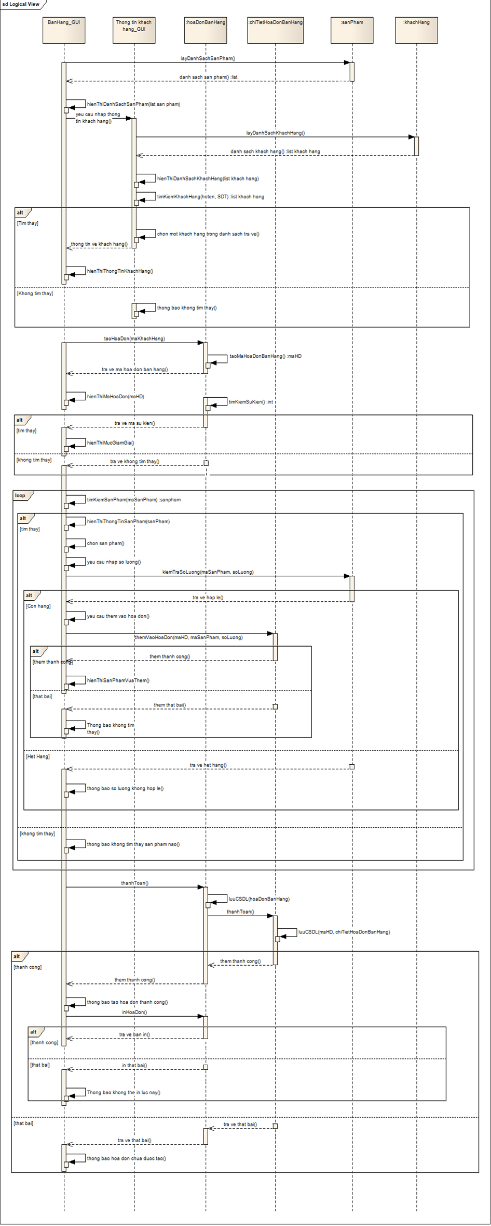
KH_HUE_T04_TranNgocDu_BanHang_SequenceDiagram_v3.0

QUẢN LÝ KHÁCH HÀNG
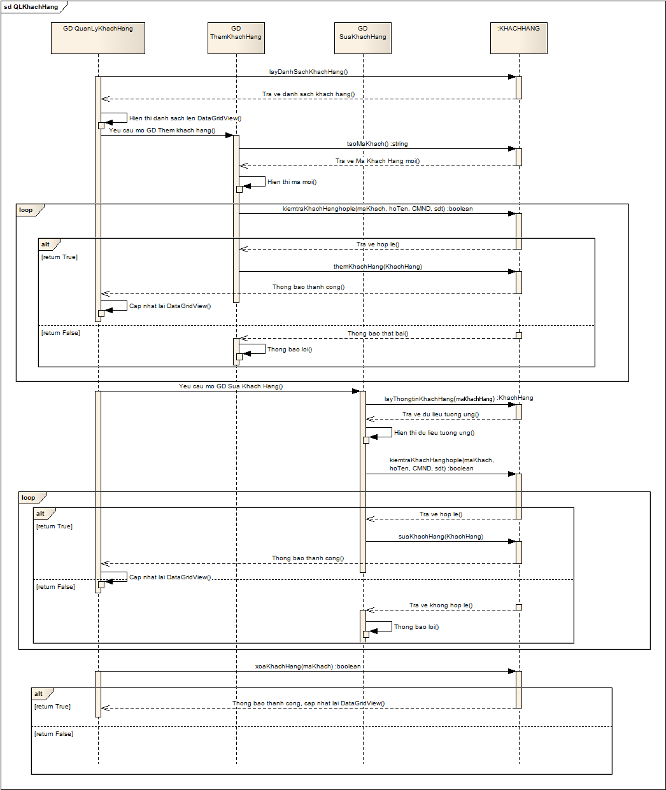
KH_HUE_T04_LuongNamNhatLong_QuanlyKhachHang_SequenceDiagram_v3.0

QUẢN LÝ SỰ KIỆN
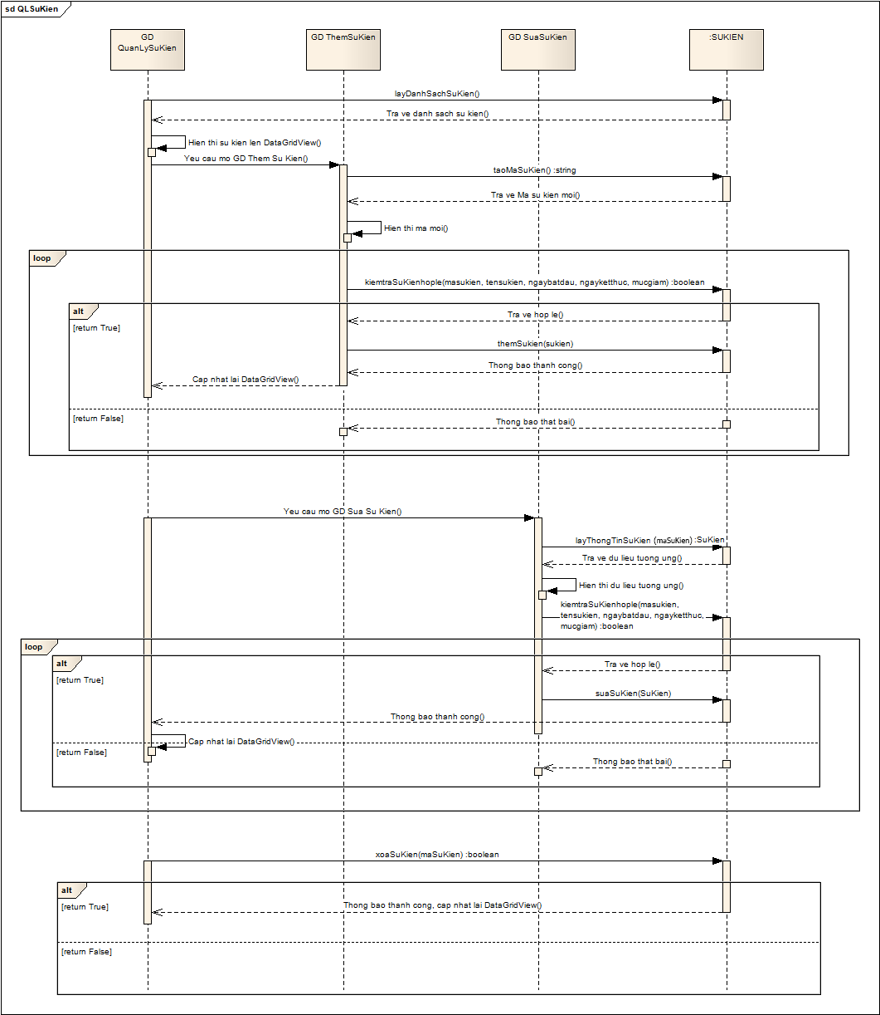
KH_HUE_T04_LuongNamNhatLong_QuanlySuKien_SequenceDiagram_v3.0

QUẢN LÝ TRẢ HÀNG
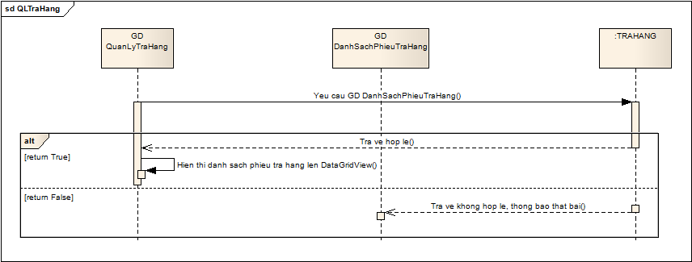
KH_HUE_T04_LuongNamNhatLong_QuanlyTraHang_SequenceDiagram_v3.0

QUẢN LÝ HÓA ĐƠN
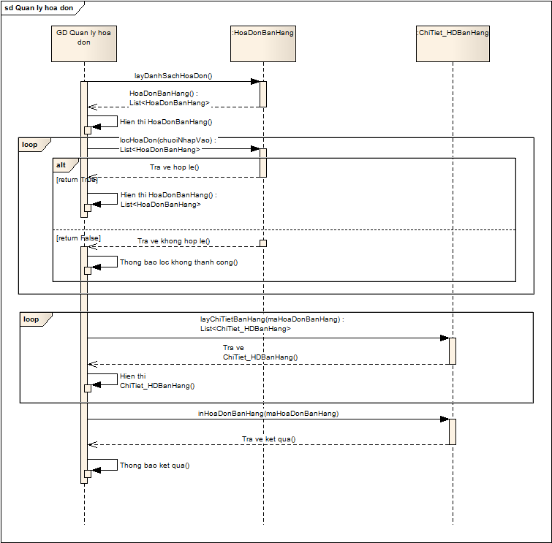
KH_HUE_T04_NgoDacThuyDuong_QuanlyHoaDon_SequenceDiagram_v3.0

GIAO DỊCH TRẢ HÀNG
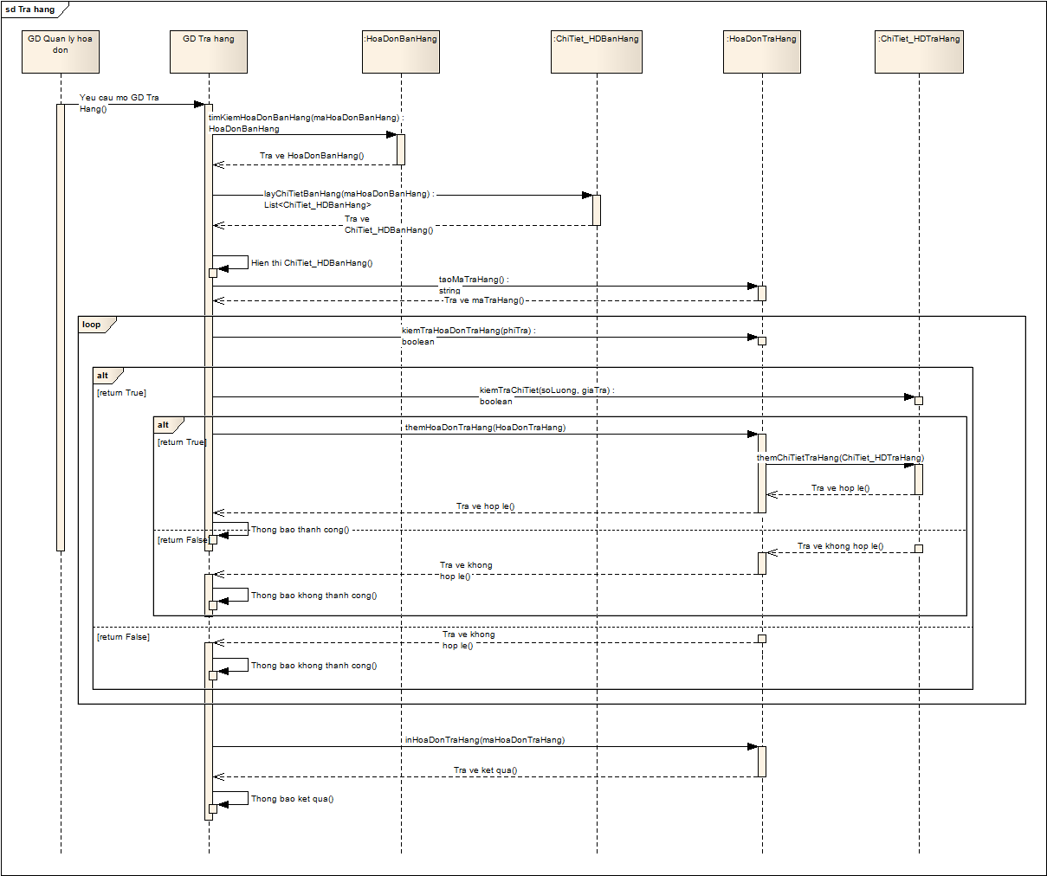
KH_HUE_T04_NgoDacThuyDuong_TraHang_SequenceDiagram_v3.0

Nhóm sản phẩm
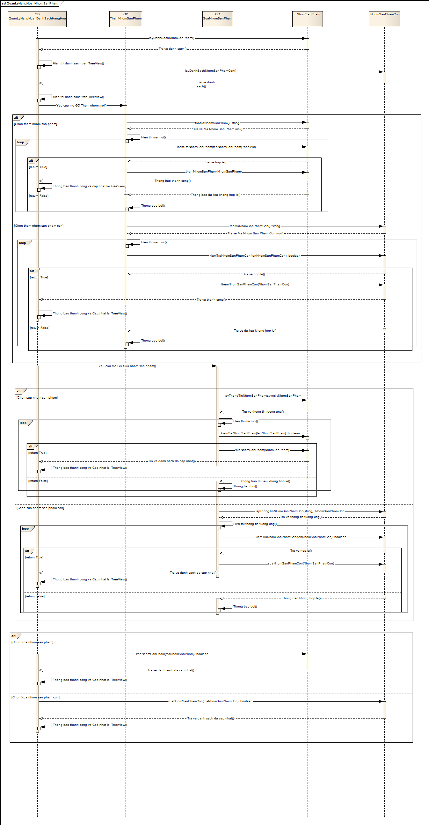
KH_HUE_T04_NgoThiThuThao_QuanlyHangHoa-NhomSanPham_SequenceDiagram_v3.0

Danh sách sản phẩm
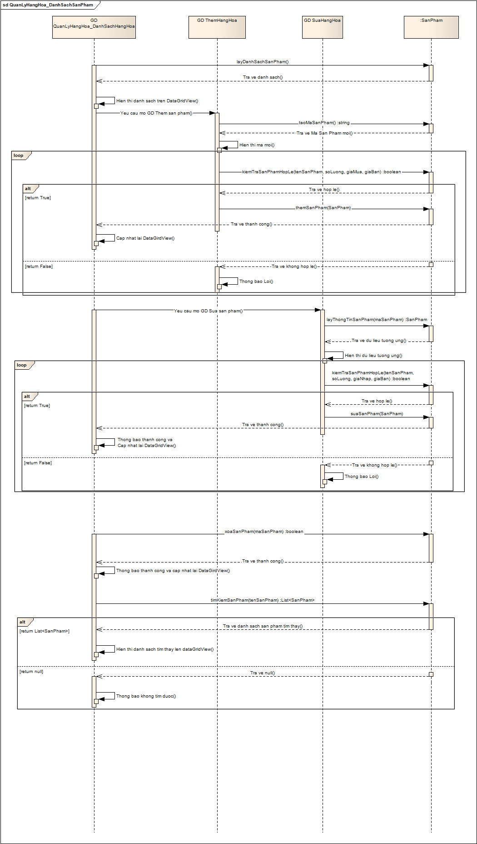
KH_HUE_T04_NgoThiThuThao_QuanlyHangHoa-DanhSachSanPham_SequenceDiagram_v3.0

QUẢN LÝ NHÂN VIÊN
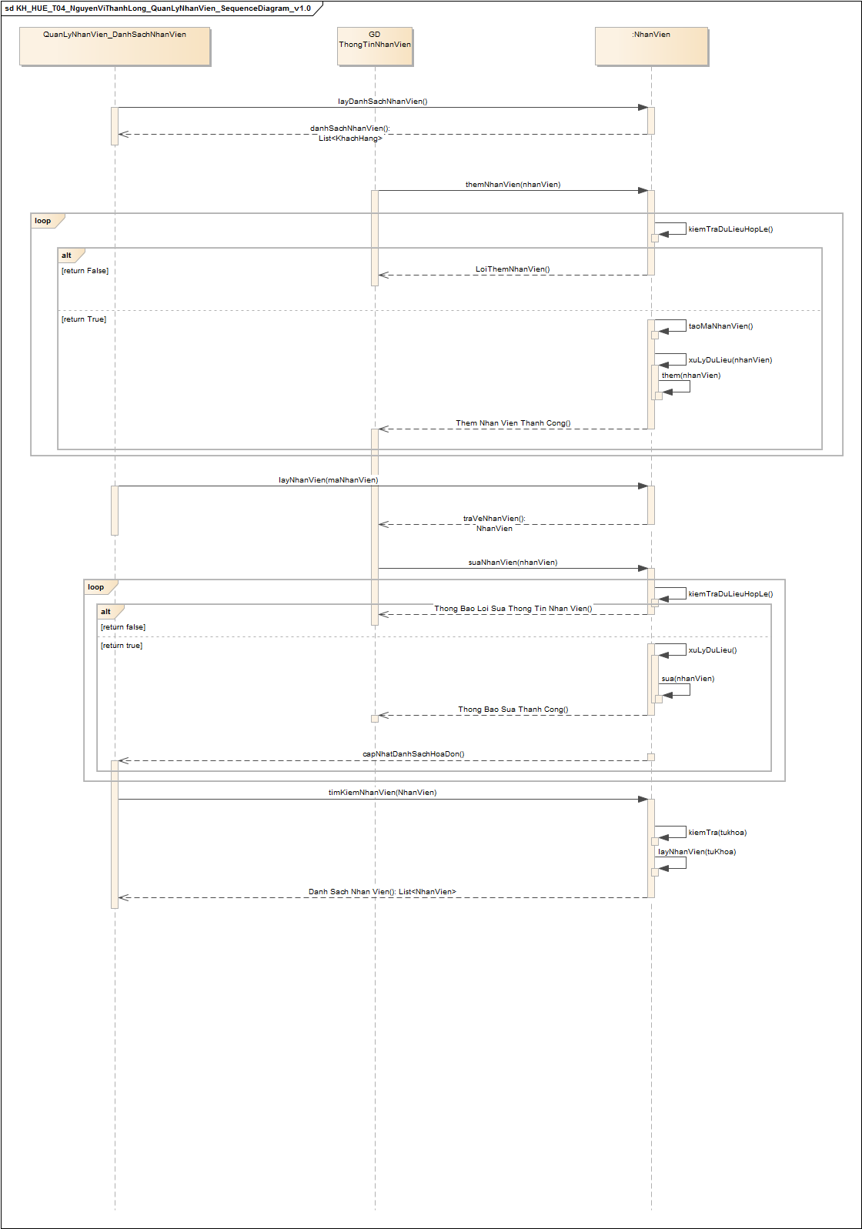
KH_HUE_T04_NguyenViThanhLong_QuanLyNhanVien_SequenceDiagram_v3.0

THIẾT LẬP THÔNG TIN CỬA HÀNG
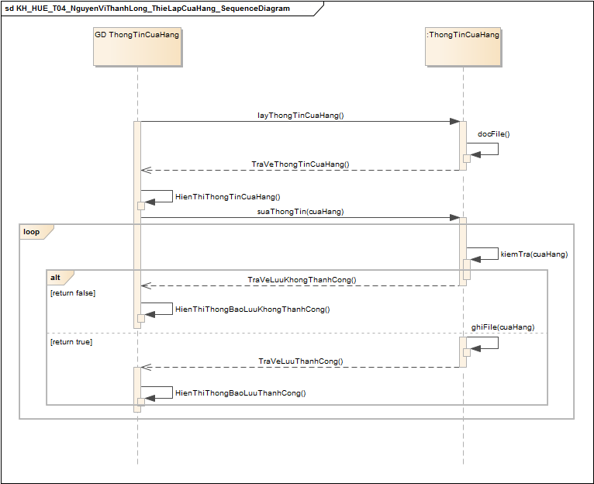
KH_HUE_T04_NguyenViThanhLong_ThietLapThongTinCuaHang_SequenceDiagram_v3.0

THỐNG KÊ – BÁO CÁO
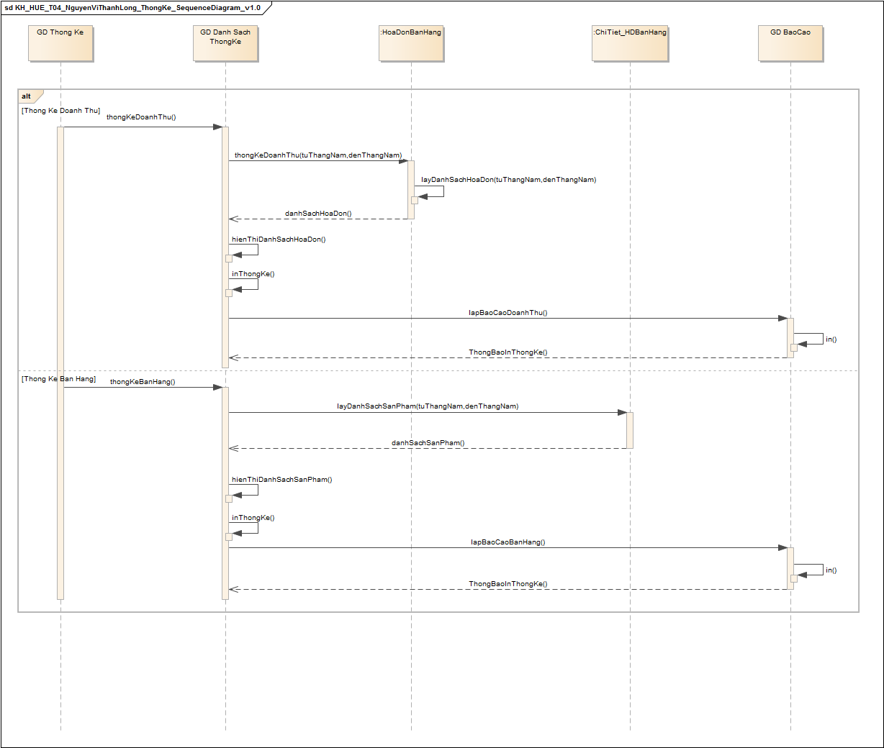
KH_HUE_T04_NguyenViThanhLong_ThongKe_SequenceDiagram_v3.0

